28.1 Баг-репорты
Номер | Название | Приоритет | Предусловия | Шаги | Результат | Окружение | Комментарий
FB-001 | Неправильное расположение формы авторизации и блока с вспомогательной информацией и слоганом на странице авторизации | Medium | Открыта страница авторизации (https://b2c.passport.rt.ru) | 1. Посмотреть расположение блока с логотипом и дополнительной информацией и блока с формой авторизации | Фактический: Форма авторизации размещена справа (по требованиям слева). Блок со слоганом и вспомогательной инф. для клиента размещен слева (по требованиям справа), в нём отсутствует вспомогательная информация для клиента. (В требованиях не указано, как должна выглядеть ифнормация) Ожидаемый: Форма авторизации размещена слева. Блок с логотипом, слоганом и вспомогательной информацией для клиента размещен справа, в нём присутствует вспомогательная информация для клиента. (В требованиях не указано, как должна выглядеть ифнормация) | Windows 10, Google Chrome, Версия 111.0.5563.65 (Официальная сборка), (64 бит) | 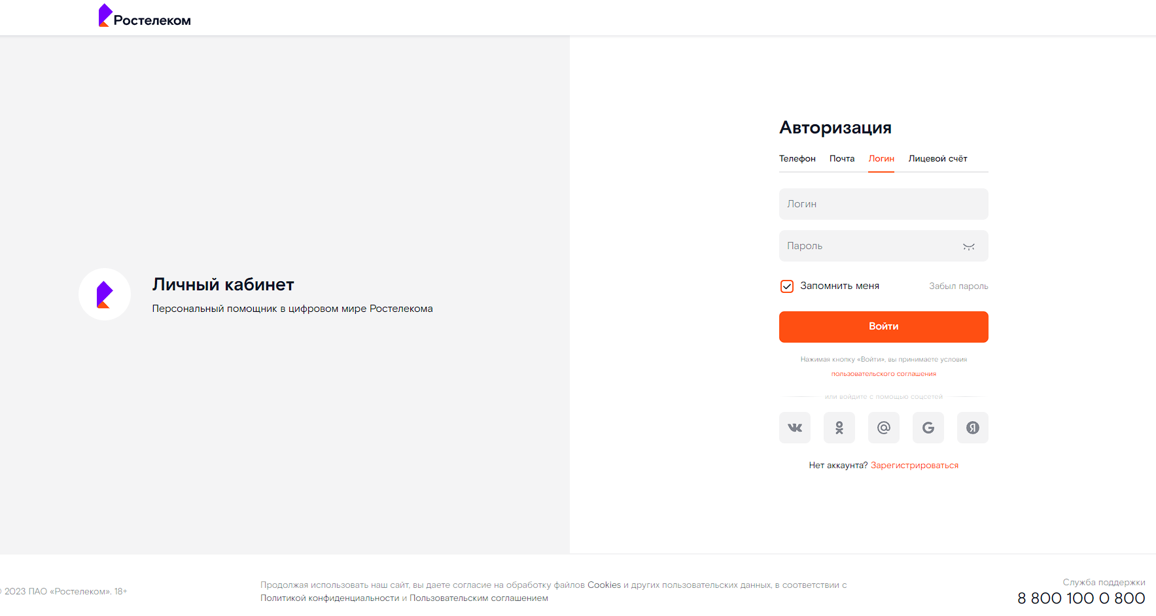
FB-002 | Вкладка выбора аутентификации по номеру телефона на сайте называется "Телефон" (по требованиям "Номер") | Low | Открыта страница авторизации (https://b2c.passport.rt.ru) | 1. Проверить название таба выбора аутентификации по номеру телефона на странице авторизации | Фактический: Таб называется "Телефон" что не соответствует требованиям Ожидаемый: Таб называется "Номер", в соответствии с требованиями | Windows 10, Google Chrome, Версия 111.0.5563.65 (Официальная сборка), (64 бит) | 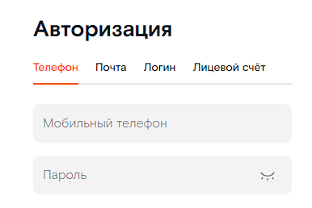
FB-003 | В левой части страницы решистрации нет логотипа и продуктового слогана (в требованиях не указано, как должен выглядеть слоган) | Medium | Открыта страница авторизации (https://b2c.passport.rt.ru) | 1. Перейти на страницу регистрации по ссылке "Зарегистрироваться" на странице авторизации. 2. Проверить наличие в левой части страницы блока с логотипом и продуктовым слоганом | Фактический: cтраница регистрации делится по вертикали на две половины, в правой части располагается форма регистрации, в левой части ничего нет Ожидаемый: cтраница регистрации делится по вертикали на две половины, в правой части располагается форма регистрации, в левой части располагается блок с логотипом и продуктовым слоганом | Windows 10, Google Chrome, Версия 111.0.5563.65 (Официальная сборка), (64 бит) | 